Software
Estimación de Costos de Software

Desarrollo del Software | Desarrolladores Backend: 2 desarrolladores, $1,366/hora, 12 meses de desarrollo. Desarrollador Frontend: 1 desarrollador, $1,366/hora, 12 meses de desarrollo. Gerente de Proyecto: 1 gerente, $1,366/hora, 12 meses de supervisión. Diseñador bases de datos: 1 diseñador, $1,366/hora, 12 meses de diseño
 |  | 18mese
Total de Horas | Backend: 2 * 23 horas/semana * 4 semanas/mes * 12 meses = 2.208 horas Frontend: 1 * 23 horas/semana * 4 semanas/mes * 12 meses = 1.104 horas Gerente de Proyecto: 1 * 23 horas/semana * 4 semanas/mes * 12 meses = 1.104 horas Diseñador base de datos: 1 * 23 horas/semana * 4 semanas/mes * 12 meses = 1.104 horas

Costos | Backend: 2.280 horas * $ 1,366/hora = $ 3.015,54 ($ 12.480.000) Frontend: 1.104 horas * $ 1,366/hora = $ 1.507,77 ($ 6.240.000) Gerente de Proyecto: 1.104 horas * $ 1,366/hora = $1.507,77 ($6.240.000) Diseñador base de datos: 1.104 horas * $ 1,366/hora = $ 1.507,77 ($6.240.000)

Subtotal Desarrollo Anual | $ 7.538,85 ($ 31.200.000)

Licencias de Software | 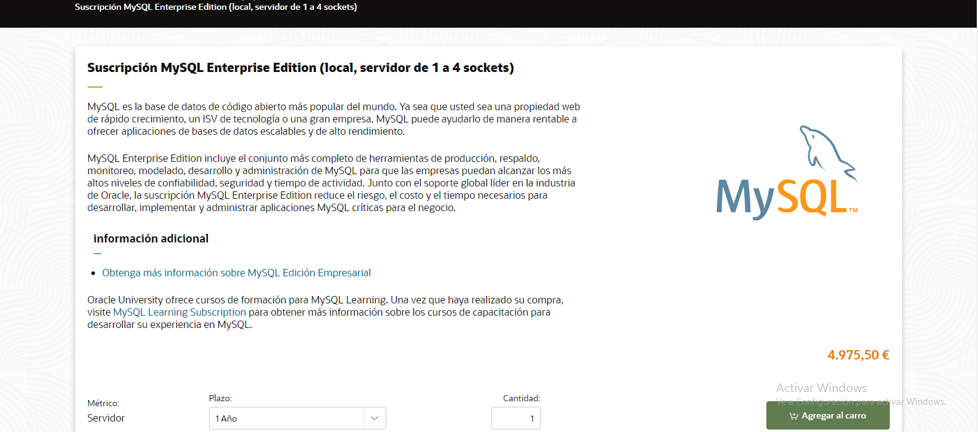  Licencia de base de datos (MySQL, Enterprise Edition, 1 socket, 3 años): 1 año = 4.975,50 €, $ 5.325,92, $ 22.086.203 / 12 meses = $ 1.840.516 3 años = 14.926,50 €, $ 15.961,50, $ 66.057.785 / 12 meses = $ 1.836.054 Licencia de base de datos (MySQL, Standard Edition, 1 socket, 3 años): 1 año = 1.990,20 €, $ 2,138.01, $ 8.552.040 / 12 meses = $ 712.670 3 años = 5.970,60€, $ 6,413,98, $ 26.709.416 / 12 meses = $ 2.225.784 nube para desarrollo y pruebas (Azure DevTest Labs / Gratuito) Maquina virtual B2pts v2 (Plan de haorro de 3 años): $2,7594, $11.444
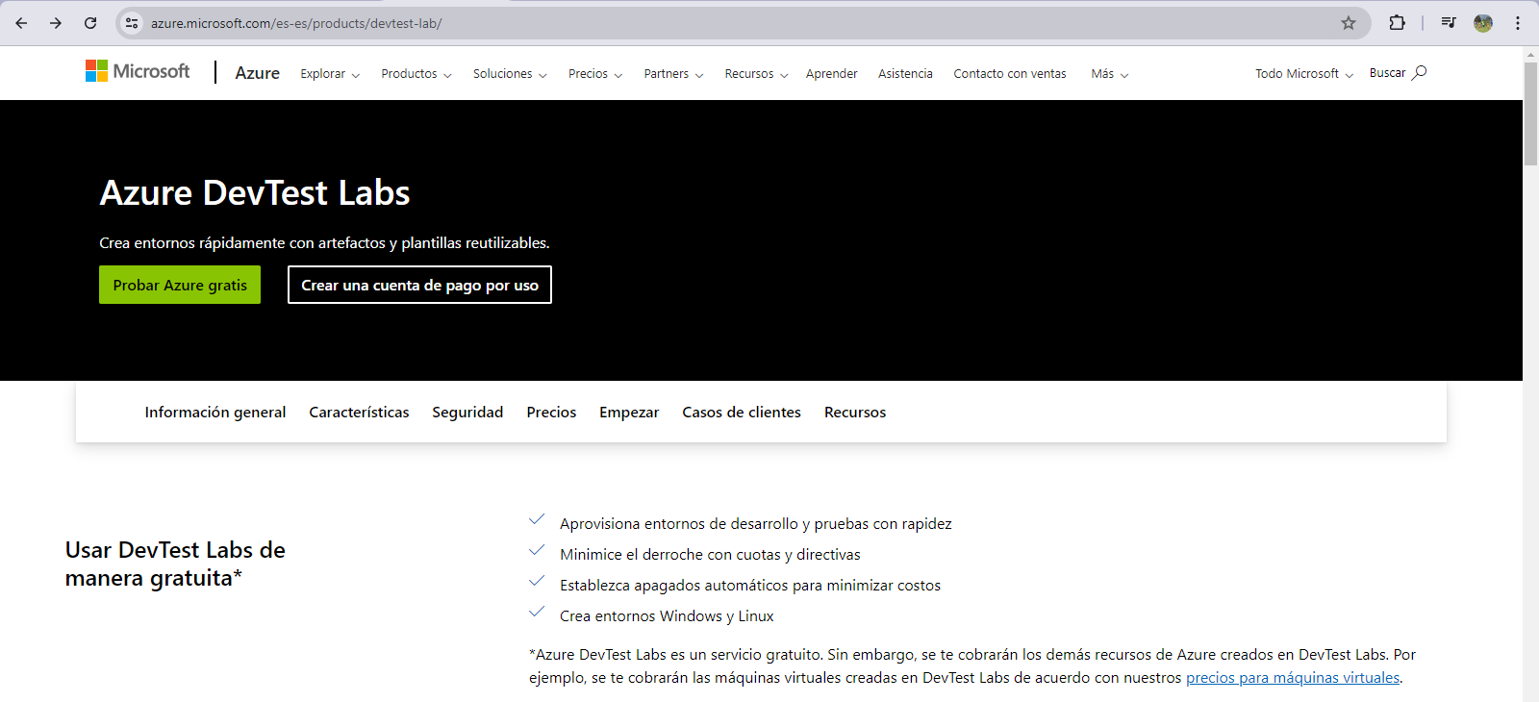
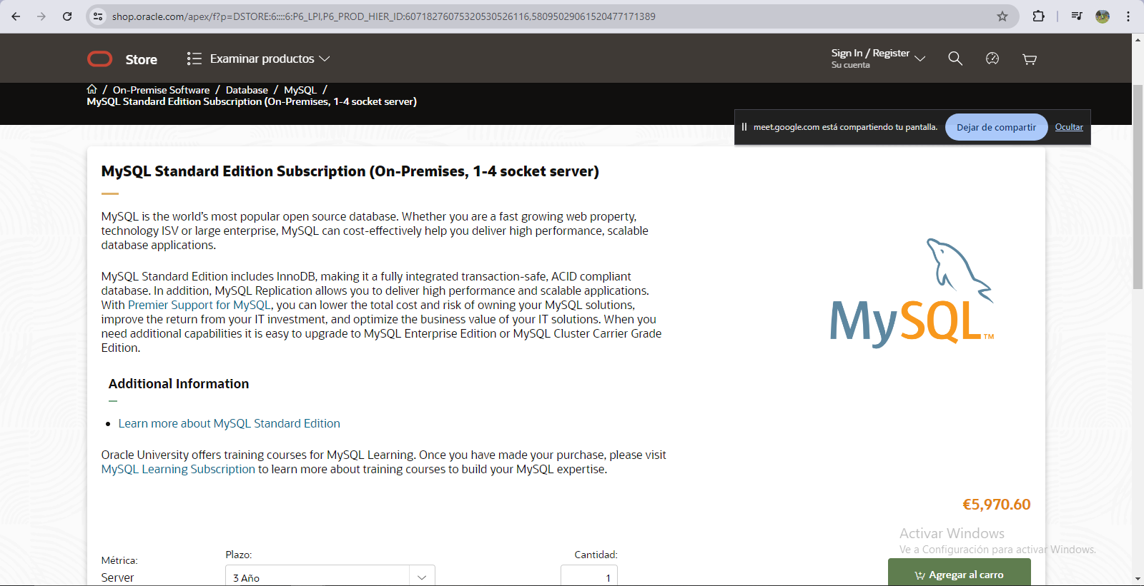
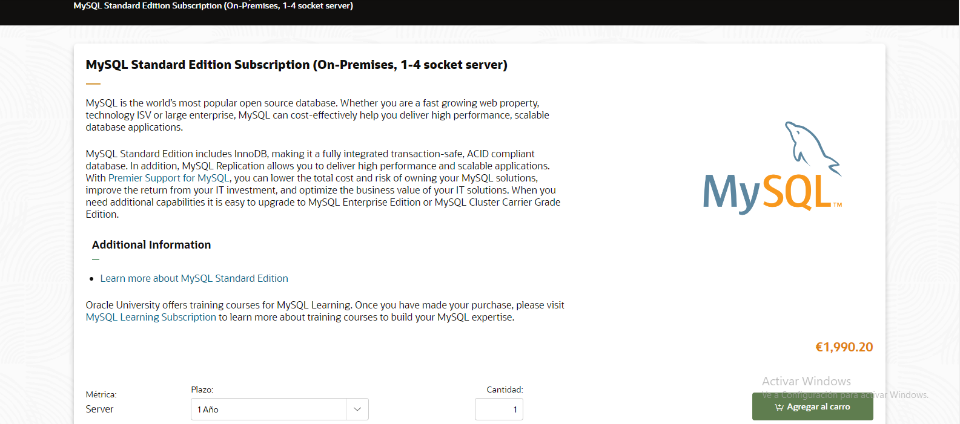
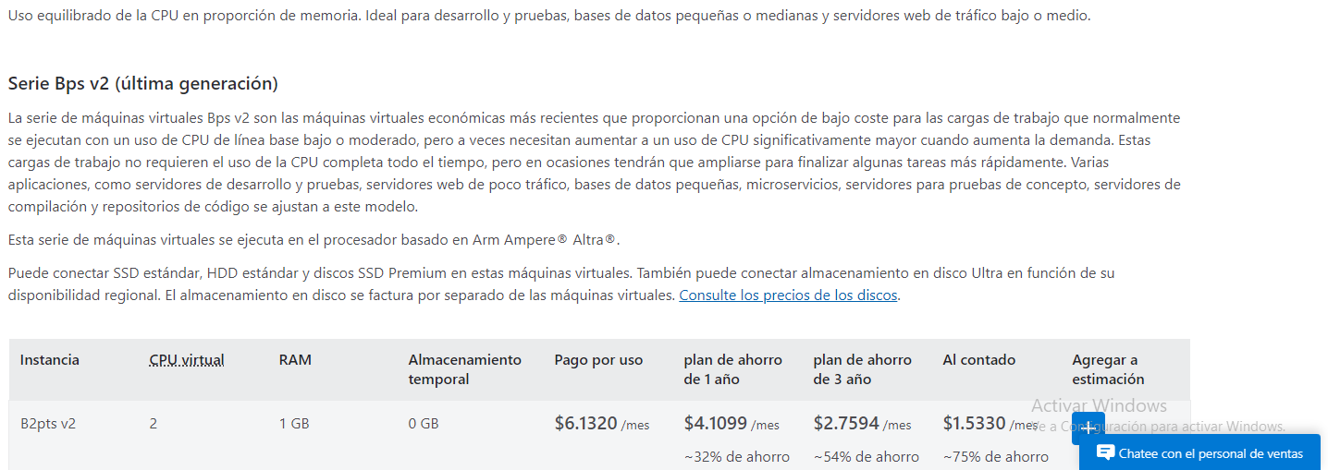
Subtotal Licencias Anual | $ 2,138.01 ($ 8.552.040)

Total de Costos de Software Anual: $39.752.040

hardware
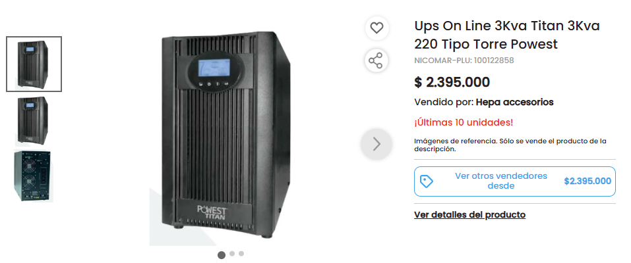
Estimacion de Costos de Hardware |  | Resumen de Costos Totales

Estaciones de Trabajo | Computadoras para el personal (5 estaciones) Portatiles | Costos de Hardware: $3.150.000

Total de Costos de Hardware: Desgaste anual: 420,000 pesos Desgaste mensual: 35,000 pesos Desgaste diario: Aproximadamente 1,150.68 pesos por día Desgaste por hora: Aproximadamente 47.95 pesos por hora 1. Servidor → PowerEdge R360 (plan medio) Dell PowerEdge R360 Intel Xeon E-2400 (hasta 8 núcleos) 16 GB DDR5 SSD 480 GB Ideal para virtualización ligera/moderada 2. UPS →Ups On Line 3Kva Titan 3Kva 220 Tipo Torre Powest Muy buena para servidores COP ~2.395.000 3. Switch → Planet GS4210-24T4SR (plan medio) Gestionable L2/L4 24 puertos Gigabit COP ~1.093.092 4. Router → TP-Link Omada ER7212PC (medio) Router empresarial Firewall básico Gestión en nube COP ~809.978 5. Gabinete / Rack → Opción Local Intermedia (BDN o Quest) Te recomiendo: Gabinete BDN 42U Piso – COP ~1.161.916 (Es “medio”, ni tan básico como el rack abierto ni tan costoso como Tripp Lite) 6. Cableado → Cat6 estándar COP ~435.300 por bobina 305 m Suficiente para redes empresariales estándar | Desgaste anual de 5 computadores: 2,100,000 pesos Desgaste mensual de 5 computadores: 175,000 pesos Desgaste diario de 5 computadores: Aproximadamente 5,753.4 pesos por día Desgaste por hora de 5 computadores: Aproximadamente 239.75 pesos por hora Teniendo en cuenta que el proyecto está pensado para ser desarrollado en 6 trimestres (medio año), el precio total del desgaste sería: 3,150,000 pesos Costo Final: 3,150,000

 | Formato 15.6 pulgadas Slots para Discos Duros 1 Tamaño De Pantalla 15.6 pulgadas Memoria Ram 32GB Sistema Operativo Sin especificar Tipo De Disco Duro SSD Tarjeta De Video NVIDIA GeForce RTX 5070 Capacidad De Disco 1TB Capacidad Del Ssd Gb 512GB Procesador Intel Core i7-13650HX Cantidad De Núcleos Del Procesador 14 Generacion del Procesador 13ª Generación Capacidad Del HDD Gb 1TB Peso (kg) 2.4 kg Slots para SSD (M.2) 1 Modelo (Computadores y Laptops ) LOQ 15IRX10

 |  | 